04进度计划
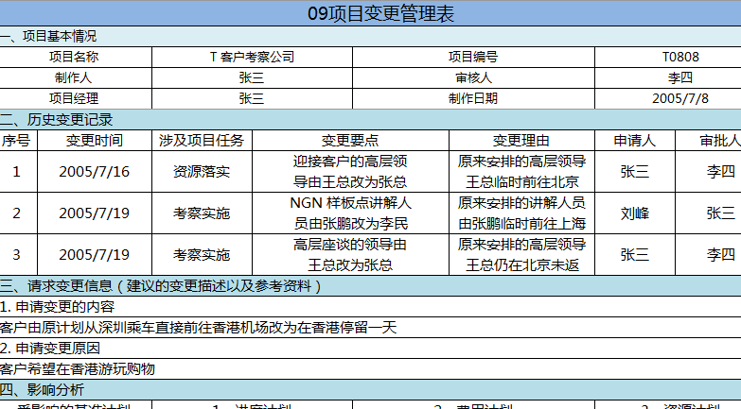
04项目进度计划表
一、项目基本情况
项目名称 |  |  |  |  | T 客户考察公司 |  |  |  |  |  | 项目编号 |  |  |  |  |  | T0808
制作人 |  |  |  |  | 张三 |  |  |  |  |  | 审核人 |  |  |  |  |  | 李四
项目经理 |  |  |  |  | 张三 |  |  |  |  |  | 制作日期 |  |  |  |  |  | 2005-07-08
二、项目进度表
周 | 0 | 1 |  |  |  |  |  |  | 2 |  |  |  |  |  |  | 3
开始 | 8 -Jul | 9 -Jul | 10 -Jul | 11 -Jul | 12 -Jul | 13 -Jul | 14 -Jul | 15 -Jul | 16 -Jul | 17 -Jul | 18 -Jul | 19 -Jul | 20 -Jul | 21 -Jul | 22 -Jul | 23 -Jul | 24 -Jul | 25 -Jul | 26 -Jul | 责任人 | 关键里程碑
开工会 |  |  |  |  |  |  |  |  |  |  |  |  |  |  |  |  |  |  |  |  | 7月8日成立项目组
阶段I 邀请客户 |  |  |  |  |  |  |  |  |  |  |  |  |  |  |  |  |  |  |  |  | 7月11日递交邀请函给CTO及相关人员
111 递交邀请函给客户 |  |  |  |  |  |  |  |  |  |  |  |  |  |  |  |  |  |  |  | 王五
112 安排行程 |  |  |  |  |  |  |  |  |  |  |  |  |  |  |  |  |  |  |  | 张三 | 7月14日确定考察人员及行程安排
113 确认来访人员行程 |  |  |  |  |  |  |  |  |  |  |  |  |  |  |  |  |  |  |  | 王五
阶段II 落实资源
211 安排我司高层接待资源 |  |  |  |  |  |  |  |  |  |  |  |  |  |  |  |  |  |  |  | 张三 | 7月16日前与公司沟通确认考察安排及资源协调
212 安排各部门座谈人员 |  |  |  |  |  |  |  |  |  |  |  |  |  |  |  |  |  |  |  | 刘峰
213 确定总部可参观场所 |  |  |  |  |  |  |  |  |  |  |  |  |  |  |  |  |  |  |  | 刘峰
阶段III 预定后勤资源

